Pasaporte - HC
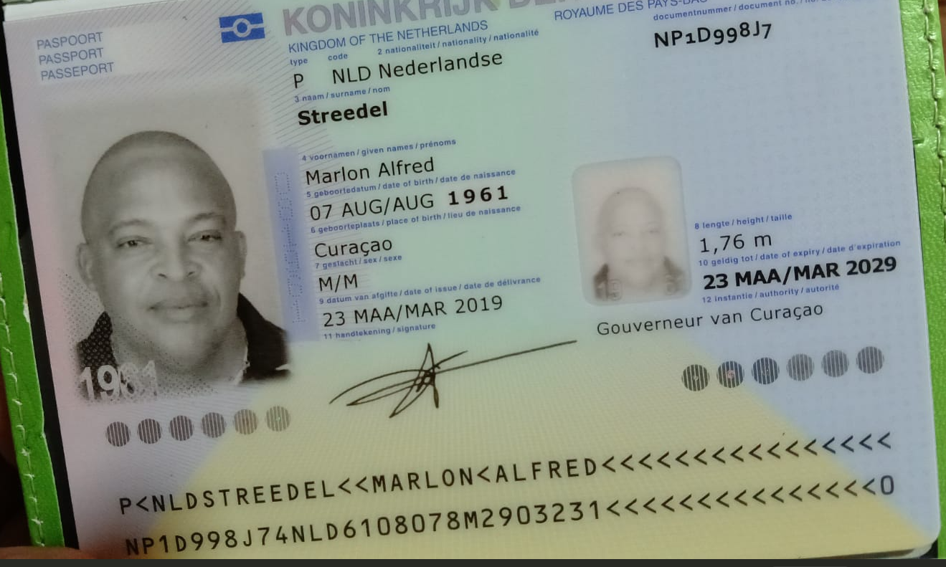
Nombre | Marlon
Nombre | Alfred
Apellido | Streedel
Género: . | Masculino
Pasaporte | NP1D998J7
Fecha de nacimiento | 07 de agosto 1961
Edad
Estado civil | Casado
Dirección
Nacionalidad y domicilio: | Curazao, Paises Bajos
Email: | marii.streedel@icloud.com
Teléfono | 59995254738
Profesión
RH
Seguro | SVB
Peso | 105
Altura | 1.76
Idioma
Estadia | 7 de agosto al 14 de agosto
Salud

COSTEO
 |  |  |  |  |  |  |  |  |  |  |  |  |  |  | Libro diario contable
 | PAGOS |  |  |  |  |  |  |  |  | PAGOS |  |  | ESTADO DE CUENTA |  | PAGOS
ACV documentos | Contabilidad | Operativo | Detalle | Proveedor | Valor | Días |  |  |  |  | Retención en la fuente | Valor pagado | Valor Neto cobrado al cliente | DIFERENCIA | PROVEEDOR - NOMBRE COMERCIAL | ID | Fecha del pago | Valor del pago | Forma de pago de donde salió el dinero | Tipo de movimiento | Comentarios
 |  |  | Póliza de asistencia médica al viajero - producto visitor por 02 días | Colasistencia | $3,500 | 0 | $0 | $0 | $0.00 | cop5,500 | cop0 | cop5,500 | cop0 | -$5,500.00
SALDO A FAVOR | Pagado | CANCELADA | Paratahormona | ECHAVARRIA | $73,000 | 1 | $73,000 | $146,000 | $38.22 | cop35,000 | cop0 | cop35,000 | cop73,000 | $38,000.00 | ECHAVARRIA |  | 2025-08-07 | cop35,000 | JURIDICA BANCOLOMBIA | TRANSFERENCIA
 |  |  | Ecografía de abdomen total |  | $153,000 | 1 | $153,000 | $191,250 | $50.07
 | Pagado | CANCELADA | Electrocardiograma | INCARE | $58,000 | 1 | $58,000 | $116,000 | $30.37 | cop42,500 | cop850 | cop41,650 | cop58,000 | $15,500.00 | INCARE |  | 2025-08-06 | cop716,380 | JURIDICA BANCOLOMBIA | TRANSFERENCIA
 | Pagado | CANCELADA | Ecocardiograma | INCARE | $321,000 | 1 | $321,000 | $428,000 | $112.04 | cop314,500 | cop6,290 | cop308,210 | cop321,000 | $6,500.00
 | Pagado | CANCELADA | Prueba de esfuerzo cardíaco | INCARE | $260,000 | 1 | $260,000 | $371,429 | $97.23 | cop204,000 | cop4,080 | cop199,920 | cop260,000 | $56,000.00
 | Pagado | CANCELADA | Cita con especialista en CARDIOLOGÍA | INCARE | $300,000 | 1 | $300,000 | $315,789 | $83 | cop170,000 | cop3,400 | cop166,600 | cop300,000 | $130,000.00
 |  | CANCELADA | Cita con especialista en UROLOGÍA | HPTU | $300,000 | 1 | $300,000 | $315,789 | $83 | cop300,000 | cop0 | cop300,000 | cop300,000 | $0.00
 | DMS | CANCELADA | Entrevista con medico funcional | MARCOS | $150,000 | 1 | $150,000 | $153,061 | $40 | cop150,000 | cop6,000 | cop144,000 | cop150,000 | $0.00
 |  | CANCELADA | Medical Trip Colombia - servicio propio de acompañamiento virtual | DAYANA | $180,000 | 0.0 | $0
 | Al final | CANCELADA | Medical Trip Colombia - servicio propio de acompañamiento presencial | CAROLINA | $180,000 | 1 | $180,000
 | Pagado | CANCELADA | Caja menor se uso para la RVA011-7 |  | $20,000 | 1 | $20,000 |  |  | cop20,000 | cop0 | cop20,000 | cop20,000 | $0.00 | < |  | 2025-08-07 | cop100,000 | JURIDICA BANCOLOMBIA | TRANSFERENCIA
 |  |  |  |  |  | Total neto | $1,815,000
 |  |  |  |  |  | 10% | $2,030,201 |  | $533
 |  |  |  |  | Gastos bancarios | 4 * 1000 | $8,121 |  | $1
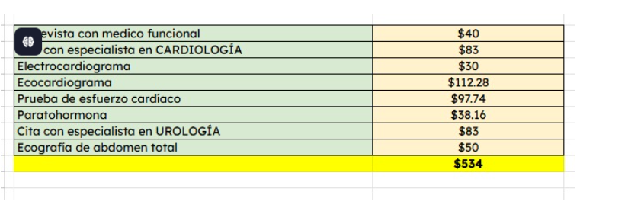
 |  |  |  |  | Gastos bancarios | Transferencia internacional
 |  |  |  |  | Tasa del dólar | 3,820 | $2,038,322 |  | $534
 |  |  |  |  |  |  | $534

Confirmación de
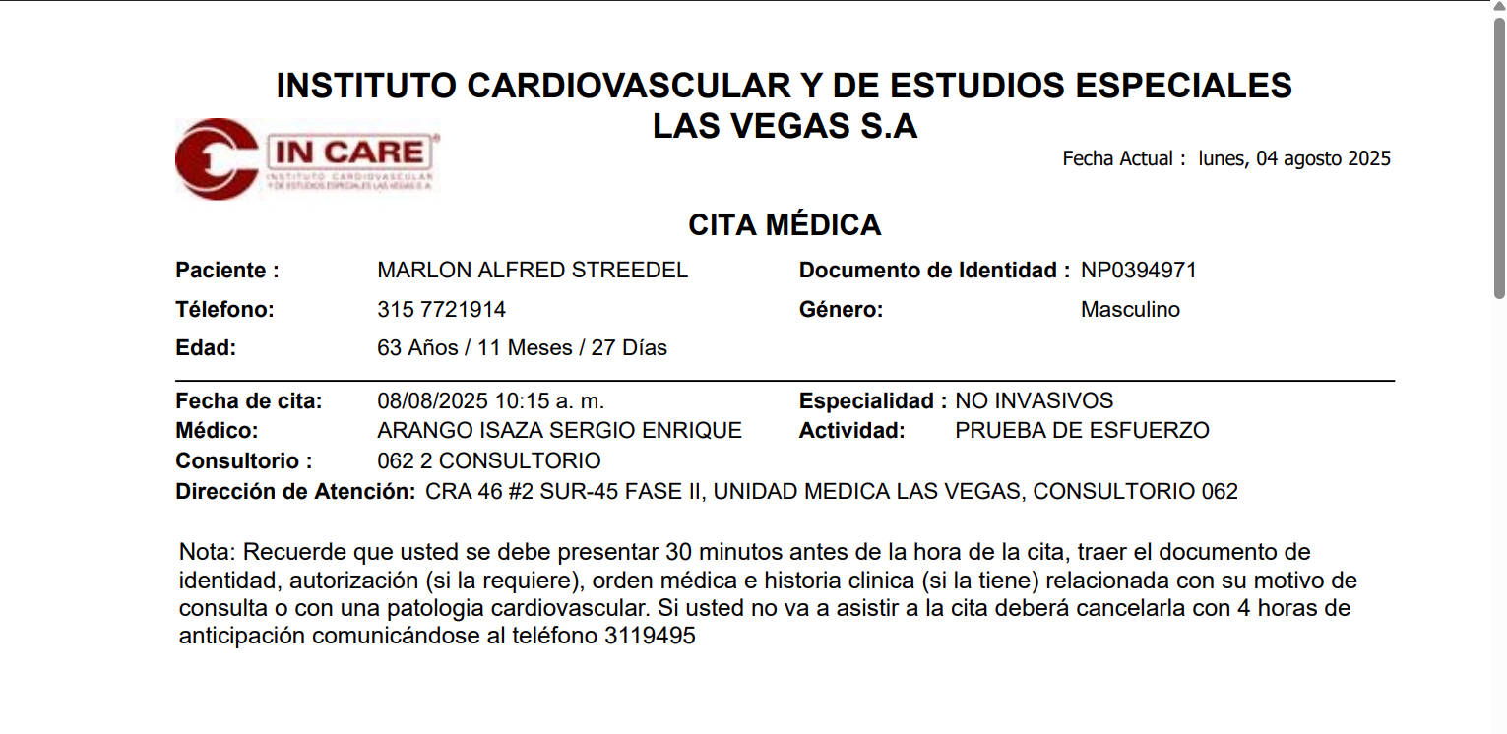
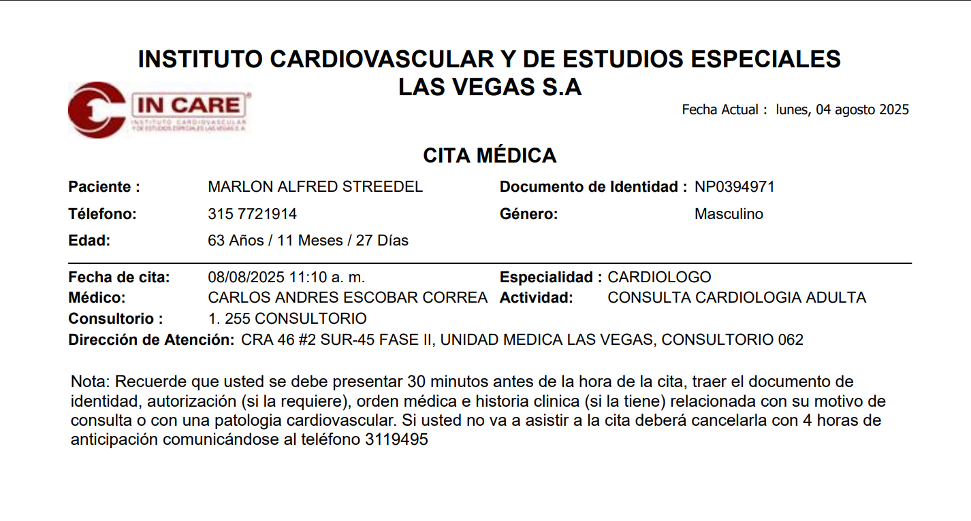
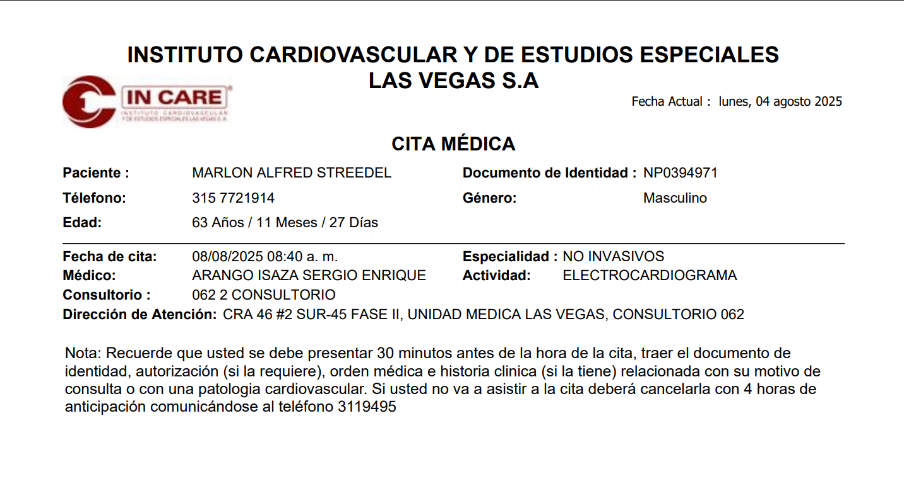
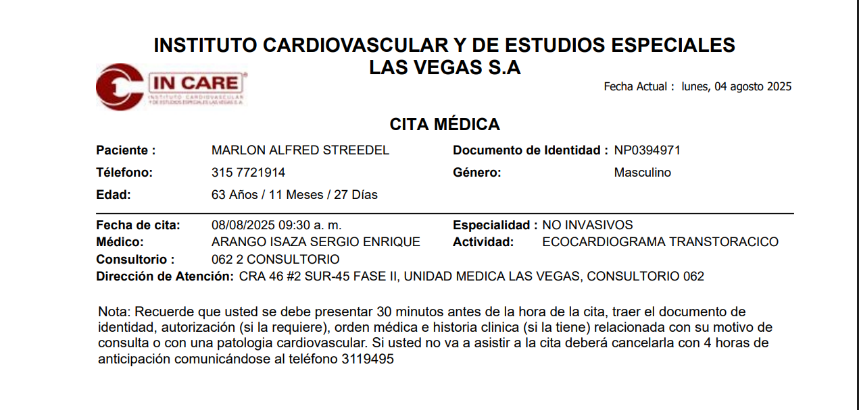

U

